Biyokimya
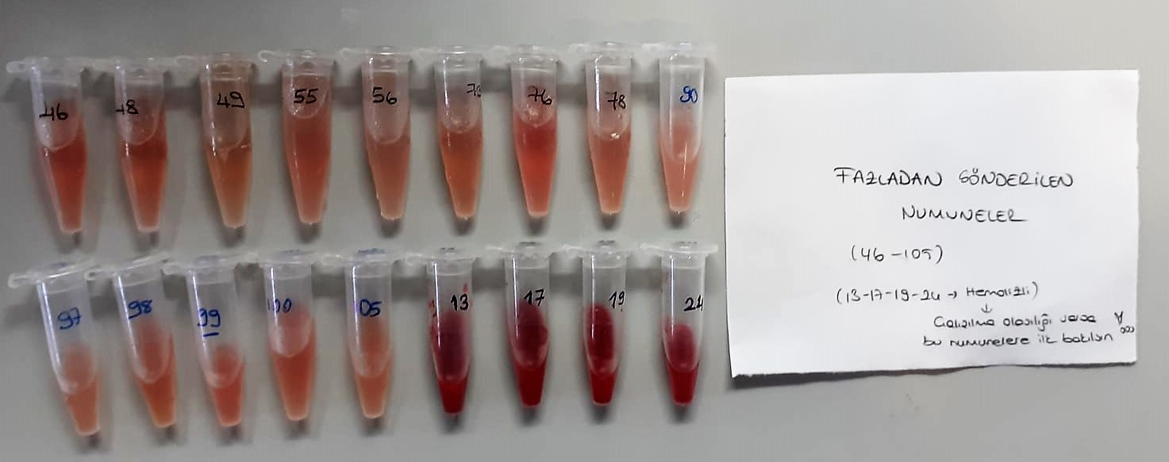
Numune Adı | TAS(mmol/L) | TOS (µmol/L) | OSI | TP (g/dl) | UREA (mg/dl) | CREA (mg/dl) | NOT
1 | 1.27 | 8.14 | 0.641 | 5.59 | 54 | 0.68 | hemolizli | Kullanılan cihaz: Mindray marka BS300 model tam otomatik biyokimya cihazı
7 | 1.52 | 20.75 | 1.365 | 6.36 | 55 | 0.54 | yüksek hemolizli | CREA: Creatinine
8 | 1.66 | 27.64 | 1.665 | 5.33 | 61 | 0.51 | yüksek hemolizli | UREA: Üre
29 | 1.51 | 5.77 | 0.382 | 4.97 | 71 | 0.48 |  | TP: Total Proteın
30 | 1.44 | 5.22 | 0.363 | 4.69 | 71 | 0.81 |  | TAS: Total Antıoxıdant Status
31 | 1.27 | 8.61 | 0.678 | 3.74 | 65 | 0.69 | hemolizli | TOS: Total Oxıdant Status
81 | 1.73 | 3.38 | 0.195 | 4.31 | 60 | 1.01 |  | OSI: Oxıdatıve Stress Index
82 | 2.1 | 0.64 | 0.030 | 4.21 | 62 | 0.78 | lipemi | MDA: Malondialdehit
83 | 2.54 | 5.2 | 0.205 | 4.32 | 70 | 1.03
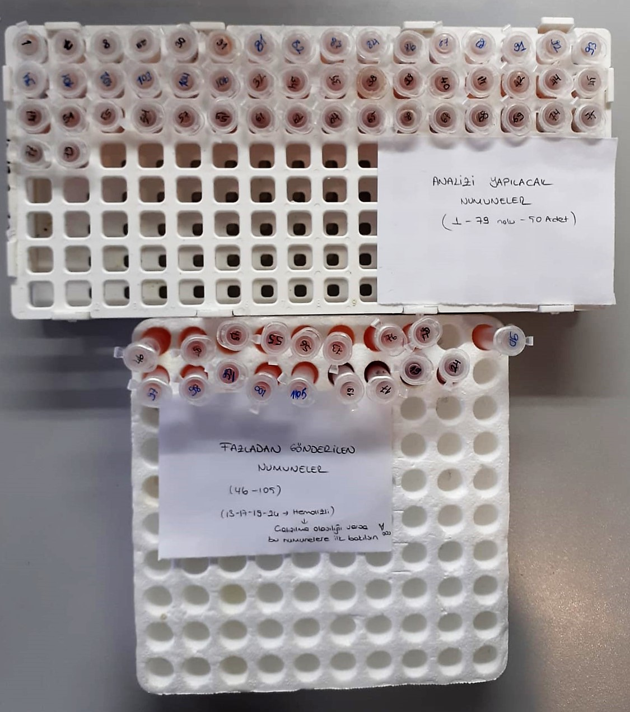
84 | 1.62 | 0.59 | 0.036 | 4.05 | 66 | 0.93 | lipemi
86 | 1.39 | 1.14 | 0.082 | 3.54 | 63 | 0.99
87 | 1.4 | 9.07 | 0.648 | 3.5 | 57 | 0.74 | hemolizli
89 | 1.76 | 1.07 | 0.061 | 4.06 | 63 | 0.71
91 | 3.15 | 3.28 | 0.104 | 6.12 | 66 | 1
92 | 2.98 | 0.57 | 0.019 | 4.82 | 64 | 0.87 | lipemi
93 | 2.24 | 1.77 | 0.079 | 5.1 | 74 | 1.1
94 | 2.84 | 6.27 | 0.221 | 4.38 | 62 | 0.8
101 | 2.46 | 3.27 | 0.133 | 5.4 | 77 | 0.85
102 | 2.34 | 1.86 | 0.079 | 4.51 | 71 | 1
103 | 2.16 | 2.56 | 0.119 | 3.66 | 61 | 0.84
104 | 2.45 | 9.33 | 0.381 | 4.05 | 66 | 0.94 | hemolizli
106 | 3.11 | 2.91 | 0.094 | 4.4 | 65 | 0.95
32 | 2.7 | 13.02 | 0.482 | 5.3 | 66 | 0.99 | hemolizli
34 | 2.51 | 17.79 | 0.709 | 5.72 | 76 | 0.97 | hemolizli
35 | 1.91 | 13.79 | 0.722 | 3.94 | 63 | 0.74 | hemolizli
38 | 1.71 | 6.97 | 0.408 | 4.04 | 64 | 0.8
39 | 2.8 | 20.61 | 0.736 | 6.68 | 79 | 0.92 | hemolizli
40 | 2.8 | 14.68 | 0.524 | 6.97 | 72 | 1.14 | hemolizli
41 | 2.4 | 10.37 | 0.432 | 5.81 | 75 | 1.17 | hemolizli
42 | 2.23 | 3.43 | 0.154 | 5.52 | 71 | 1.06
44 | 3.15 | 13.8 | 0.438 | 6.33 | 82 | 1.29 | hemolizli
45 | 1.95 | 12.73 | 0.653 | 4.97 | 61 | 0.97 | hemolizli
47 | 2.31 | 1.67 | 0.072 | 6.02 | 84 | 1.07
51 | 2.52 | 1.7 | 0.067 | 6.12 | 78 | 1.05
53 | 2.93 | 4.9 | 0.167 | 4.9 | 72 | 1.17
54 | 2.01 | 10.43 | 0.519 | 5.77 | 68 | 1.14 | hemolizli
57 | 2.42 | 14.86 | 0.614 | 6.24 | 69 | 1.06 | hemolizli
59 | 3.86 | 3.95 | 0.102 | 6.31 | 70 | 1.41
61 | 2.35 | 7.42 | 0.316 | 5.29 | 65 | 1.09
62 | 2.41 | 8.2 | 0.340 | 4.99 | 64 | 1.08 | hemolizli
64 | 2.48 | 8.2 | 0.331 | 5.5 | 71 | 1.14 | hemolizli
65 | 3.15 | 23.28 | 0.739 | 7.6 | 85 | 1.12 | yüksek hemolizli
66 | 2.19 | 11.61 | 0.530 | 5.67 | 73 | 0.86 | hemolizli
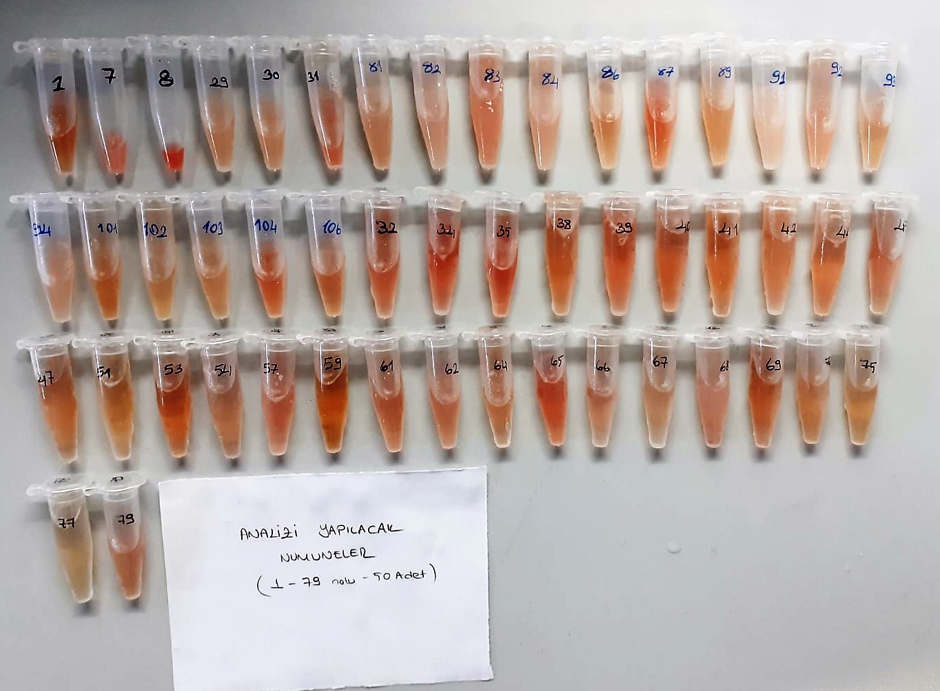
67 | 2.05 | 7.1 | 0.346 | 5.04 | 70 | 0.9
68 | 2.41 | 10.76 | 0.446 | 6.99 | 75 | 1.24 | hemolizli
69 | 2.69 | 7.73 | 0.287 | 6.12 | 79 | 1.03
74 | 2.65 | 8.3 | 0.313 | 6.81 | 76 | 1.18 | hemolizli
75 | 2.81 | 4.69 | 0.167 | 6.22 | 70 | 1.12
77 | 2.38 | 2.56 | 0.108 | 5.42 | 80 | 1.17
79 | 2.44 | 7.8 | 0.320 | 4.78 | 62 | 1 | hemolizli
13 | 4.49 | 38.48 | 0.857 | 17.09 | 86 | 3.4 | yüksek hemolizli
17 | 4.54 | 44.86 | 0.988 | 16.89 | 61 | 2.91 | yüksek hemolizli
19 | 4.48 | 41.79 | 0.933 | 15.35 | 69 | 3.33 | yüksek hemolizli
24 | 4.55 | 93.23 | 2.049 | 12.3 | 72 | 2.69 | yüksek hemolizli

MDA
MDA
2.481 | 100
1.673 | 50
0.994 | 25
0.513 | 12.5
0.288 | 6.25
0.122 | 3.125
0 | 0

 | absorbans | abs-blank | expected | result
std1 | 2.511 | 2.481 | 100 | 99.11157344
std2 | 1.703 | 1.673 | 50 | 52.40258016
std3 | 1.024 | 0.994 | 25 | 24.29762944
std4 | 0.543 | 0.513 | 12.5 | 10.54810976
std5 | 0.318 | 0.288 | 6.25 | 5.87012576
std6 | 0.152 | 0.122 | 3.125 | 3.13537536
blank | 0.03 | 0 | 0 | 1.5134

 |  |  |  |  | concentratıon (mmol/L)

Numune | absorbans | abs-blank | result
1 | 0.441 | 0.411 | 8.289
7 | 0.625 | 0.595 | 12.531
8 | 0.309 | 0.279 | 5.706
29 | 0.76 | 0.73 | 16.119
30 | 0.72 | 0.69 | 15.014
31 | 0.732 | 0.702 | 15.341
81 | 0.641 | 0.611 | 12.935
82 | 1.036 | 1.006 | 24.706
83 | 0.826 | 0.796 | 18.019
84 | 0.766 | 0.736 | 16.287
86 | 0.374 | 0.344 | 6.930
87 | 0.526 | 0.496 | 10.156
89 | 0.421 | 0.391 | 7.873
91 | 1.015 | 0.985 | 23.993
92 | 1.092 | 1.062 | 26.654
93 | 0.29 | 0.26 | 5.366
94 | 0.728 | 0.698 | 15.232
101 | 0.406 | 0.376 | 7.567
102 | 0.499 | 0.469 | 9.545
103 | 0.562 | 0.532 | 10.994
104 | 0.453 | 0.423 | 8.543
106 | 0.364 | 0.334 | 6.736
32 | 0.41 | 0.38 | 7.648
34 | 0.355 | 0.325 | 6.563
35 | 0.328 | 0.298 | 6.054
38 | 0.298 | 0.268 | 5.508
39 | 0.345 | 0.315 | 6.372
40 | 0.23 | 0.2 | 4.345
41 | 0.278 | 0.248 | 5.156
42 | 0.473 | 0.443 | 8.973
44 | 0.234 | 0.204 | 4.410
45 | 0.239 | 0.209 | 4.493
47 | 0.223 | 0.193 | 4.231
51 | 0.172 | 0.142 | 3.433
53 | 0.19 | 0.16 | 3.708
54 | 0.257 | 0.227 | 4.794
57 | 0.283 | 0.253 | 5.243
59 | 0.195 | 0.165 | 3.785
61 | 0.953 | 0.923 | 21.947
62 | 1.048 | 1.018 | 25.117
64 | 0.876 | 0.846 | 19.523
65 | 1.135 | 1.105 | 28.196
66 | 1.042 | 1.012 | 24.911
67 | 1.383 | 1.353 | 37.889
68 | 0.899 | 0.869 | 20.233
69 | 0.512 | 0.482 | 9.837
74 | 0.442 | 0.412 | 8.310
75 | 1.439 | 1.409 | 40.266
77 | 1.093 | 1.063 | 26.689
79 | 0.609 | 0.579 | 12.132
13 | 3.635 | 3.605 | 188.062
17 | 3.349 | 3.319 | 162.783
19 | 3.442 | 3.412 | 170.805
24 | 3.684 | 3.654 | 192.574

